Óscar_Méndez
Ciudad: | San Luis Potosí
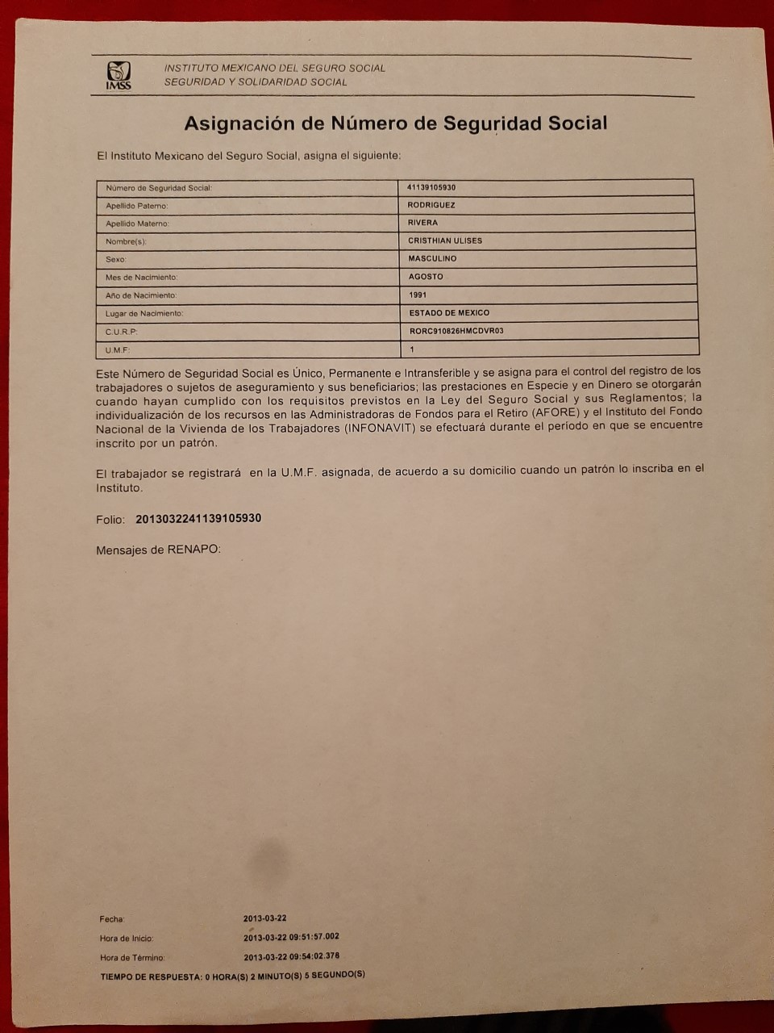
Programa: | CDT

Nombre de quien envía: | María Elena Hernández

Fecha: | 07/05/2021

IMSS: | 12221245664

CURP: | MEHO123456MSPNRS01
 |  |  | Teléfono del empleado: |  | 44 45 45 45 55
RFC: | MEHO123456111

Tiene INFONAVIT | SÍ | FONACOT | NO | % |  | Sí | No

FOLIO DE VALIDACION NO.________________________________________

